第9章
 |  |  |  |  | 模电和数电 |  |  | ⑴ | ⑶ | ① | ② | ⑸⑹⑺⑻⑼⑽
 |  |  |  |  |  |  |  | ⑵ | ⑷ | ③ | ④ | ⑤⑥⑦⑧⑨⑩
第9章：数字电路基础与门电路
 | 9.1数字电路基础
 |  | 电子技术分为模拟电子技术和数字电子技术，模拟电路发展比较成熟，收音机，电视等，
 |  | 数字电子技术发展的比较晚，电脑，手机等都是数字电子技术的产品，高科技的都是数字电子技术
 |  | 21实际就是数字电路的天下了。
 |  | 9.1.1模拟信号和数字信号
 |  |  | 模拟电路处理的是模拟信号，数字电路处理的是数字信号
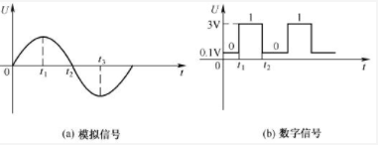

 |  |  | 模拟信号是缓慢变化的，数字信号是突变的，所以数字电路一般是以0-1V表示低电平0，3-5V表示高电平1。
 |  | 9.1.2正逻辑和负逻辑
 |  |  | 数字电路只有0和1，所以就有正逻辑和负逻辑，一般都用正逻辑，高电平表示1，低电平表示0。
 |  | 9.1.3三极管的三种工作状态
 |  |  | 截止，放大，饱和。数字电路中三极管工作在截止和饱和状态，起到开关的作用。
 |  |  | 数字电路的优点是不容易失真，比如电视信号突变了，模拟的就也突变了，造成失真，但是数字的只要不超过阈值，就不失真。
 | 9.2门电路
 |  | 数字电路的基础就是门电路。基本的门电路是与门，或门，非门
 |  | 9.2.1与门电路
 |  | 9.2.2或门电路
 |  | 9.3.3非门电路
 | 9.3门电路实验
 | 9.4复合门电路
 |  | 与非门，或非门，与或非门，同或门，异或门
 | 9.5集成门电路
 |  | 根据芯片内部的元件不同，集成电路主要分为TTL集成门电路和CMOS集成门电路，但是逻辑都相同。
 |  | TTL主要采用三极管，是电流控制型器件，功耗大，但是速度快，延迟短
 |  | CMOS集成电路内部采用场效应管，属于电压控制型器件，但是工作比TTL的慢，优点是功耗小，抗干扰能力强，负载能力强
 |  | 9.5.1TLL集成门电路
 |  |  | ⑴TTL采用多发设计的晶体管
 |  |  | ⑵TTL与非门电路
 |  |  | ⑶TLL集电极开路门（OC门）
 |  |  |  | 也叫漏极开路的门电路
 |  |  |  | 只能输出低电平，就是单片机里面的开漏输出的实现电路，能实现线与的关系。
 |  |  | ⑷三态输出门（TS门）
 |  |  |  | 简称三态门，不仅会输出高电平，低电平，还能出现第三种状态高阻态（禁止态，浮空态）
 |  | 9.5.2CMOS集成门电路

 |  |  |  |  |  | ⑴ | ⑶ | ① | ② | ⑸⑹⑺⑻⑼⑽
 |  |  |  |  |  | ⑵ | ⑷ | ③ | ④ | ⑤⑥⑦⑧⑨⑩

书签
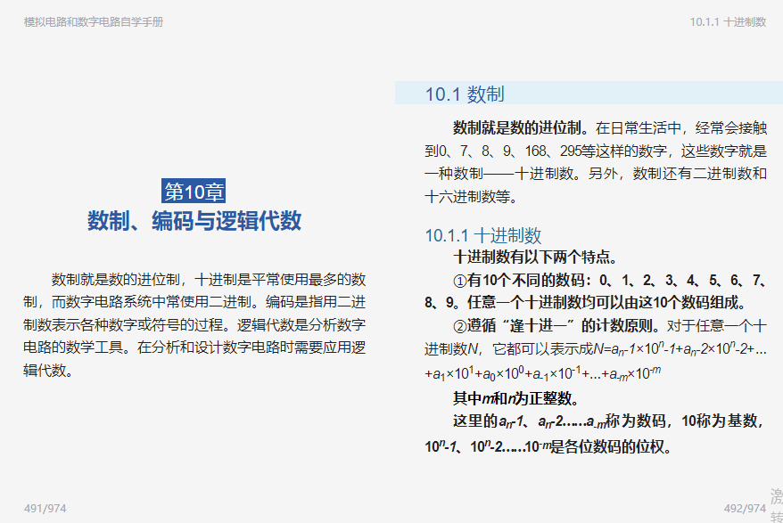
https://e.dangdang.com/pc/reader/index.html?id=1901087681

